Лист7
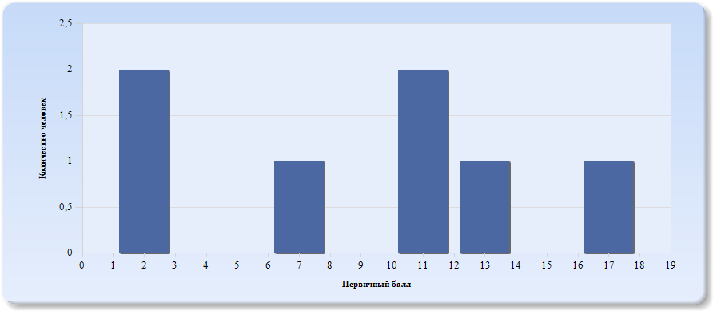
Гистограмма первичных баллов по образовательной организации ВПР Математика (5-й класс)

Лист8
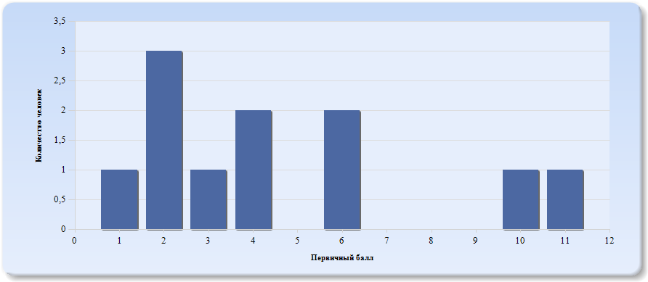
Гистограмма первичных баллов по образовательной организации ВПР Математика (6-й класс)

Лист9
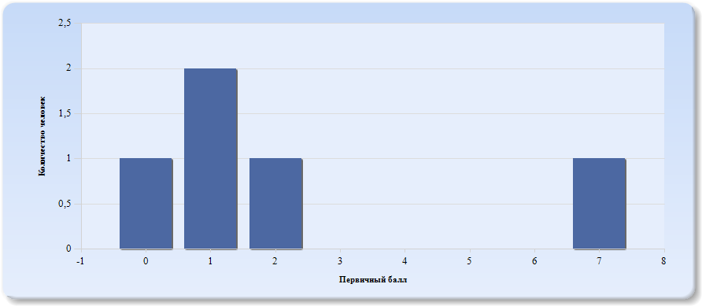
Гистограмма первичных баллов по образовательной организации ВПР Математика (7-й класс)

Лист10
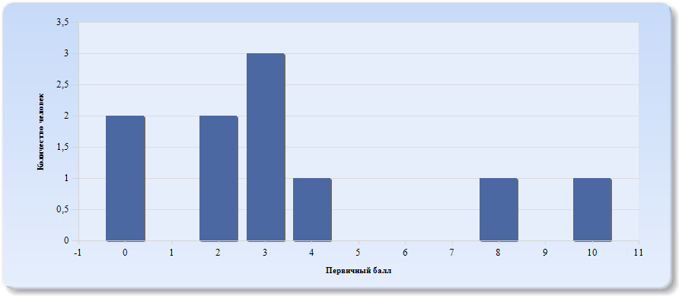
Гистограмма первичных баллов по образовательной организации ВПР Математика (8-й класс)

Лист11
 | Гистограмма первичных баллов по образовательной организации ОГЭ Математика (9-й класс)
 | 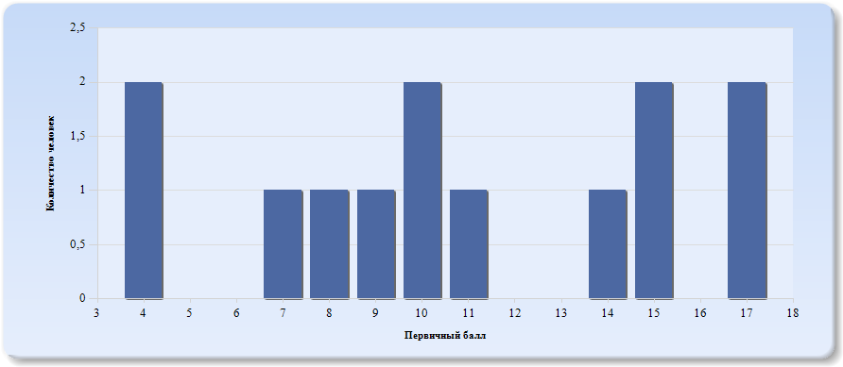
 | Нормальное распределение характеризуется следующими свойствами: симметричность относительно центра (среднего арифметического), медиана и мода должны быть равны среднему арифметическому. Ненормальные распределения требуют исследования контекстных факторов.

Таблица 2.Математика
Основные статистические показатели по предмету Математика, в разрезе классов школы
Класс |  | Количество участников, получивших отметку "2" | Количество участников, получивших отметку "3" | Количество участников, получивших отметку "4" | Количество участников, получивших отметку "5"
ВПР - 5 |  | 2 | 1 | 3 | 1
ВПР - 6 |  | 7 | 2 | 2 | 0
ВПР - 7 |  | 4 | 1 | 0 | 0
ВПР - 8 |  | 8 | 2 | 0 | 0
ОГЭ - 9 |  | 4 | 5 | 4 | 0

Лист12
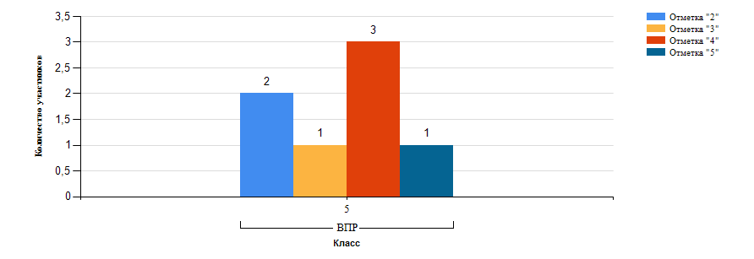
Гистограмма распределения участников ВПР-5 Математика по группам результатов

Лист13
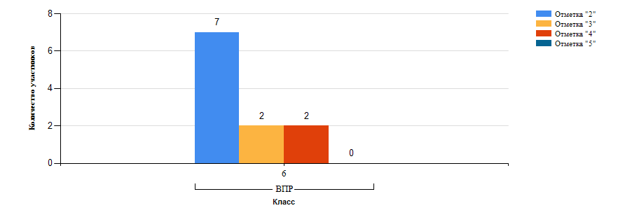
Гистограмма распределения участников ВПР-6 Математика по группам результатов

Лист14
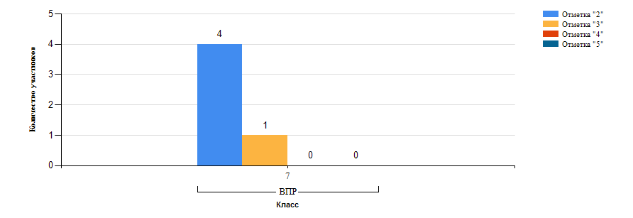
Гистограмма распределения участников ВПР-7 Математика по группам результатов

Лист15
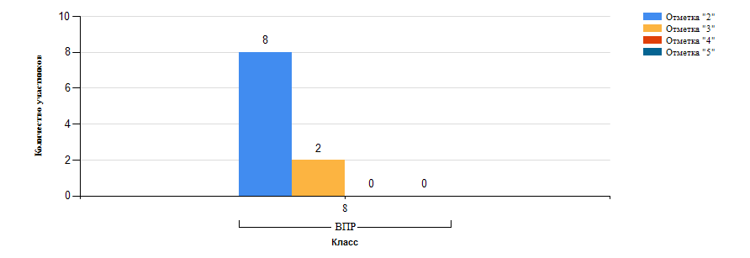
Гистограмма распределения участников ВПР-8 Математика по группам результатов

Лист16
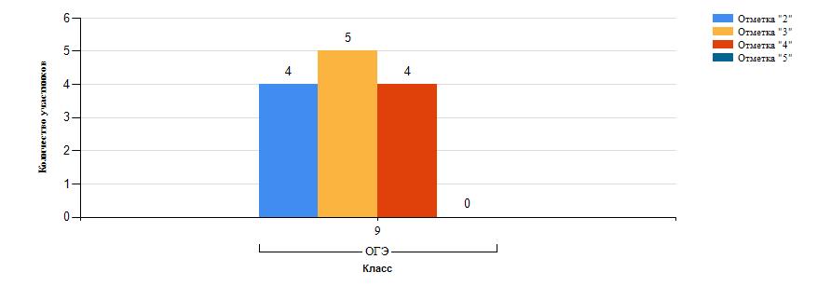
Гистограмма распределения участников ОГЭ-9 Математика по группам результатов

Лист17
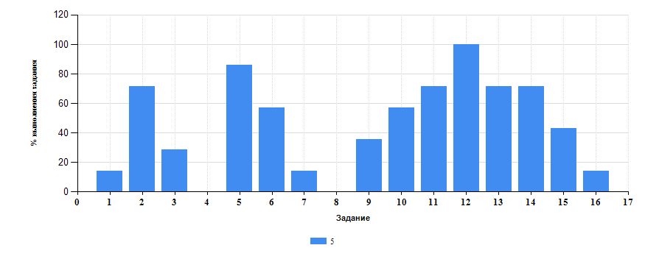
 | Таблица 3.Математика
 | Класс | Количество участников | Минимальный первичный балл | Максимальный первичный балл | Медиана первичных баллов | Среднее арифметическое первичных баллов
 | 5 | 7 | 2 | 17 | 11 | 9
 | 6 | 11 | 1 | 11 | 4 | 4.64
 | 7 | 5 | 0 | 7 | 1 | 2.2
 | 8 | 10 | 0 | 10 | 3 | 3.5
 | 9 | 13 | 4 | 17 | 10 | 10.85

Достижение планируемых результатов ВПР по предмету Математика
Выполнение заданий ВПР-5 по предмету Математика (в % от числа участников и максимального балла)

Лист18
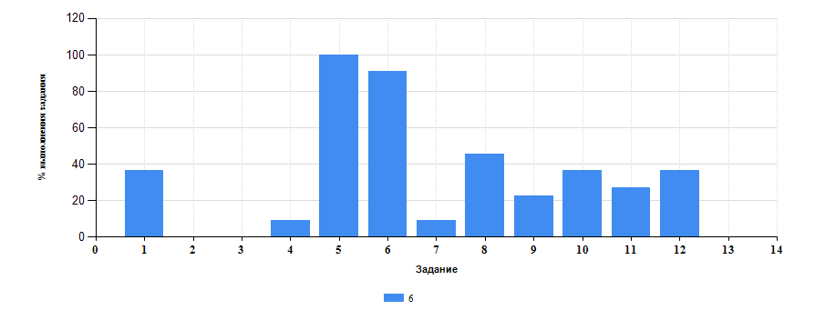
Достижение планируемых результатов ВПР по предмету Математика
Выполнение заданий ВПР-6 по предмету Математика (в % от числа участников и максимального балла)

Лист19
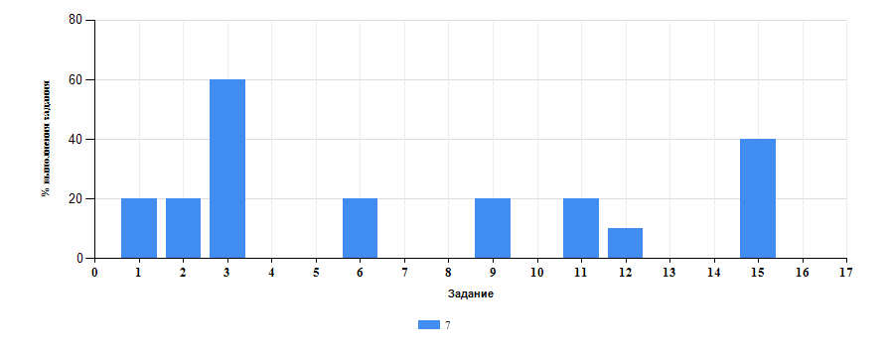
Достижение планируемых результатов ВПР по предмету Математика
Выполнение заданий ВПР-7 по предмету Математика (в % от числа участников и максимального балла)

Лист20
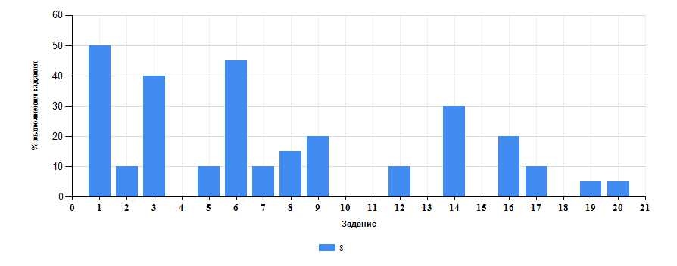
Достижение планируемых результатов ВПР по предмету Математика
Выполнение заданий ВПР-8 по предмету Математика (в % от числа участников и максимального балла)

Лист21
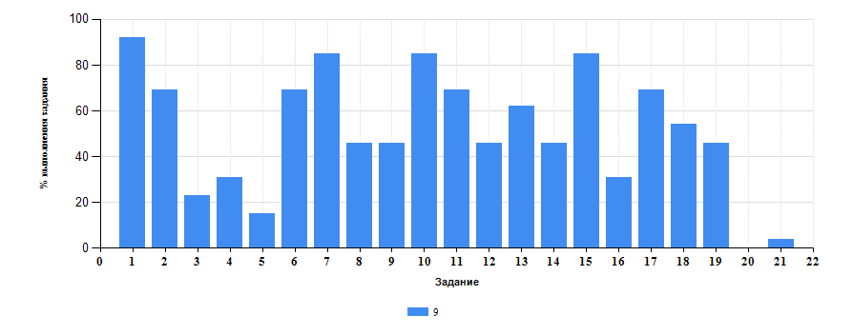
Достижение планируемых результатов ОГЭ по предмету Математика
Выполнение заданий ОГЭ-9 по предмету Математика (в % от числа участников и максимального балла)

Лист22
Таблица 4.Класс 5.Математика

 | Номер задания |  | Задание | % по школе | Класс | % по классу
 | 1 |  | (1) Развитие представлений о числе и числовых системах от натуральных до действительных чисел. Оперировать на базовом уровне понятием «натуральное число». | 59.26 | 5 | 14.29
 | 10 |  | (10) Умение применять изученные понятия, результаты, методы для решения задач практического характера и задач из смежных дисциплин. Решать задачи на покупки, решать несложные логические задачи методом рассуждений. | 14.63 | 5 | 57.14
 | 11 |  | (11(1)) Умение извлекать информацию, представленную в таблицах, на диаграммах. Читать информацию, представленную в виде таблицы, диаграммы. | 29.23 | 5 | 71.43
 | 12 |  | (11(2)) Умение извлекать информацию, представленную в таблицах, на диаграммах. Читать информацию, представленную в виде таблицы, диаграммы / извлекать, интерпретировать информацию, представленную в таблицах и на диаграммах, отражающую свойства и характеристики реальных процессов и явлений. | 32.2 | 5 | 100
 | 13 |  | (12(1)) Умение применять изученные понятия, результаты, методы для решения задач практического характера и задач из смежных дисциплин. Вычислять расстояния на местности в стандартных ситуациях. | 23.26 | 5 | 71.43
 | 14 |  | (12(2)) Развитие умений моделирования реальных ситуаций на языке геометрии, развитие изобразительных умений. Выполнять простейшие построения и измерения на местности, необходимые в реальной жизни. | 60.87 | 5 | 71.43
 | 15 |  | (13) Развитие пространственных представлений. Оперировать на базовом уровне понятиями: «прямоугольный параллелепипед», «куб», «шар». | 9.46 | 5 | 42.86
 | 16 |  | (14) Умение проводить логические обоснования, доказательства математических утверждений. Решать простые и сложные задачи разных типов, а также задачи повышенной трудности. | 11.76 | 5 | 14.29
 | 2 |  | (2) Развитие представлений о числе и числовых системах от натуральных до действительных чисел. Оперировать на базовом уровне понятием «обыкновенная дробь». | 50 | 5 | 71.43
 | 3 |  | (3) Развитие представлений о числе и числовых системах от натуральных до действительных чисел. Оперировать на базовом уровне понятием «десятичная дробь». | 54.67 | 5 | 28.57
 | 4 |  | (4) Развитие представлений о числе и числовых системах от натуральных до действительных чисел. Решать задачи на нахождение части числа и числа по его части. | 29.63 | 5 | 0
 | 5 |  | (5) Овладение приемами выполнения тождественных преобразований выражений. Использовать свойства чисел и правила действий с рациональными числами при выполнении вычислений. | 53.7 | 5 | 85.71
 | 6 |  | (6) Умение применять изученные понятия, результаты, методы для решения задач практического характера и задач из смежных дисциплин. Решать задачи разных типов (на работу, на движение), связывающих три величины; выделять эти величины и отношения между ними; знать различие скоростей объекта в стоячей воде, против течения и по течению реки. | 40.85 | 5 | 57.14
 | 7 |  | (7) Умение применять изученные понятия, результаты, методы для решения задач практического характера и задач из смежных дисциплин. Решать несложные сюжетные задачи разных типов на все арифметические действия. | 40.74 | 5 | 14.29
 | 8 |  | (8) Умение применять изученные понятия, результаты, методы для решения задач практического характера и задач из смежных дисциплин. Находить процент от числа, число по проценту от него; находить процентное отношение двух чисел; находить процентное снижение или процентное повышение величины. | 40.63 | 5 | 0
 | 9 |  | (9) Овладение навыками письменных вычислений. Использовать свойства чисел и правила действий с рациональными числами при выполнении вычислений / выполнять вычисления, в том числе с использованием приемов рациональных вычислений, обосновывать алгоритмы выполнения действий. | 37.5 | 5 | 35.71

Таблица 4.Класс 6.Математика

 | Номер задания |  | Задание | % по школе | Класс | % по классу
 | 1 |  | ((1)) Развитие представлений о числе и числовых системах от натуральных до действительных чисел. Оперировать на базовом уровне понятием целое число. | 59.26 | 6 | 36.36
 | 10 |  | (10) Умение анализировать, извлекать необходимую информацию. Решать несложные логические задачи, находить пересечение, объединение, подмножество в простейших ситуациях. | 14.63 | 6 | 36.36
 | 11 |  | (11) Умение применять изученные понятия, результаты, методы для решения задач практического характера и задач их смежных дисциплин. Решать задачи на покупки, находить процент от числа, число по проценту от него, находить процентное отношение двух чисел, находить процентное снижение или процентное повышение величины. | 29.23 | 6 | 27.27
 | 12 |  | (12) Овладение геометрическим языком, развитие навыков изобразительных умений, навыков геометрических построений. Оперировать на базовом уровне понятиями: фигура, точка, отрезок, прямая, луч, ломанная, угол, многоугольник, треугольник и четырехугольник, прямоугольник и квадрат, окружность и круг, прямоугольный параллелепипед, куб, шар. Изображать изучаемые фигуры от руки и с помощью линейки. | 32.2 | 6 | 36.36
 | 13 |  | (13) Умение проводить логические обоснования, доказательства математических утверждений. Решать простые и сложные задачи разных типов, а также задачи повышенной трудности. | 23.26 | 6 | 0
 | 2 |  | (2) Развитие представлений о числе и числовых системах от натуральных до действительных чисел. Оперировать на базовом уровне понятием обыкновенная дробь, смешанное число. | 50 | 6 | 0
 | 3 |  | (3) Развитие представлений о числе и числовых системах от натуральных до действительных чисел. Решать задачи на нахождение части числа и числа по его части. | 54.67 | 6 | 0
 | 4 |  | (4) Развитие представлений о числе и числовых системах от натуральных до действительных чисел. Оперировать на базовом уровне понятием десятичная дробь. | 29.63 | 6 | 9.09
 | 5 |  | (5) Умение пользоваться оценкой и прикидкой при практических расчетах. Оценивать размеры реальных объектов окружающего мира. | 53.7 | 6 | 100
 | 6 |  | (6) Умение извлекать информацию, представленную в таблицах, на диаграммах. Читать информацию, представленную в виде таблицы, диаграммы / извлекать, интерпретировать информацию, представленную в таблицах и на диаграммах, отражающую свойства и характеристики реальных процессов и явлений. | 40.85 | 6 | 90.91
 | 7 |  | (7) Овладение символьным языком алгебры. Оперировать понятием модуль числа, геометрическая интерпретация модуля числа. | 40.74 | 6 | 9.09
 | 8 |  | (8) Развитие представлений о числе и числовых системах от натуральных до действительных чисел. Сравнивать рациональные числа / упорядочивать числа, записанные в виде обыкновенных дробей, десятичных дробей. | 40.63 | 6 | 45.45
 | 9 |  | (9) Овладение навыками письменных вычислений. Использовать свойства чисел и правила действий с рациональными числами при выполнении вычислений / выполнять вычисления, в том числе с использованием приемов рациональных вычислений. | 37.5 | 6 | 22.73
Таблица 4.Класс 7.Математика

 | Номер задания |  | Задание | % по школе | Класс | % по классу
 | 1 |  | ((1)) Развитие представлений о числе и числовых системах от натуральных до действительных чисел. Оперировать на базовом уровне понятиями «обыкновенная дробь», «смешанное число». | 59.26 | 7 | 20
 | 10 |  | (10) Умение анализировать, извлекать необходимую информацию, пользоваться оценкой и прикидкой при практических расчётах. Оценивать результаты вычислений при решении практических задач / решать задачи на основе рассмотрения реальных ситуаций, в которых не требуется точный вычислительный результат. | 14.63 | 7 | 0
 | 11 |  | (11) Овладение символьным языком алгебры. Выполнять несложные преобразования выражений: раскрывать скобки, приводить подобные слагаемые, использовать формулы сокращённого умножения. | 29.23 | 7 | 20
 | 12 |  | (12) Развитие представлений о числе и числовых системах от натуральных до действительных чисел. Сравнивать рациональные числа / знать геометрическую интерпретацию целых, рациональных чисел. | 32.2 | 7 | 10
 | 13 |  | (13) Овладение геометрическим языком, формирование систематических знаний о плоских фигурах и их свойствах, использование геометрических понятий и теорем. Оперировать на базовом уровне понятиями геометрических фигур; извлекать информацию о геометрических фигурах, представленную на чертежах в явном виде; применять для решения задач геометрические факты. | 23.26 | 7 | 0
 | 14 |  | (14) Овладение геометрическим языком, формирование систематических знаний о плоских фигурах и их свойствах, использование геометрических понятий и теорем. Оперировать на базовом уровне понятиями геометрических фигур; извлекать информацию о геометрических фигурах, представленную на чертежах в явном виде / применять геометрические факты для решения задач, в том числе предполагающих несколько шагов решения. | 60.87 | 7 | 0
 | 15 |  | (15) Развитие умения использовать функционально графические представления для описания реальных зависимостей. Представлять данные в виде таблиц, диаграмм, графиков / иллюстрировать с помощью графика реальную зависимость или процесс по их характеристикам. | 9.46 | 7 | 40
 | 16 |  | (16) Развитие умений применять изученные понятия, результаты, методы для решения задач практического характера. Решать задачи разных типов (на работу, покупки, движение) / решать простые и сложные задачи разных типов, выбирать соответствующие уравнения или системы уравнений для составления математической модели заданной реальной ситуации или прикладной задачи. | 11.76 | 7 | 0
 | 2 |  | (2) Развитие представлений о числе и числовых системах от натуральных до действительных чисел. Оперировать на базовом уровне понятием «десятичная дробь». | 50 | 7 | 20
 | 3 |  | (3) Умение извлекать информацию, представленную в таблицах, на диаграммах, графиках. Читать информацию, представленную в виде таблицы, диаграммы, графика / извлекать, интерпретировать информацию, представленную в таблицах и на диаграммах, отражающую свойства и характеристики реальных процессов и явлений. | 54.67 | 7 | 60
 | 4 |  | (4) Умение применять изученные понятия, результаты, методы для решения задач практического характера и задач их смежных дисциплин. Записывать числовые значения реальных величин с использованием разных систем измерения. | 29.63 | 7 | 0
 | 5 |  | (5) Умение применять изученные понятия, результаты, методы для решения задач практического характера и задач их смежных дисциплин. Решать задачи на покупки; находить процент от числа, число по проценту от него процентное отношение двух чисел, процентное снижение или процентное повышение величины. | 53.7 | 7 | 0
 | 6 |  | (6) Умение анализировать, извлекать необходимую информацию. Решать несложные логические задачи, находить пересечение, объединение, подмножество в простейших ситуациях. | 40.85 | 7 | 20
 | 7 |  | (7) Умение извлекать информацию, представленную в таблицах, на диаграммах, графиках. Читать информацию, представленную в виде таблицы, диаграммы, графика / извлекать, интерпретировать информацию, представленную в таблицах и на диаграммах, отражающую свойства и характеристики реальных процессов и явлений. | 40.74 | 7 | 0
 | 8 |  | (8) Овладение системой функциональных понятий, развитие умения использовать функционально-графические представления. Строить график линейной функции. | 40.63 | 7 | 0
 | 9 |  | (9) Овладение приёмами решения уравнений, систем уравнений. Оперировать на базовом уровне понятиями «уравнение», «корень уравнения»; решать системы несложных линейных уравнений / решать линейные уравнения и уравнения, сводимые к линейным, с помощью тождественных преобразований. | 37.5 | 7 | 20

Таблица 4.Класс 8.Математика

 | Номер задания |  | Задание | % по школе | Класс | % по классу
 | 1 |  | (1) Развитие представлений о числе и числовых системах от натуральных до действительных чисел Оперировать на базовом уровне понятиями обыкновенная дробь, смешанное число, десятичная дробь | 59.26 | 8 | 50
 | 10 |  | (10) Формирование представлений о простейших вероятностных моделях Оценивать вероятность события в простейших случаях / оценивать вероятность реальных событий и явлений в различных ситуациях | 14.63 | 8 | 0
 | 11 |  | (11) Умение применять изученные понятия, результаты, методы для решения задач практического характера и задач из смежных дисциплин Решать задачи на покупки; находить процент от числа, число по проценту от него, процентное отношение двух чисел, процентное снижение или процентное повышение величины | 29.23 | 8 | 0
 | 12 |  | (12) Овладение геометрическим языком, формирование систематических знаний о плоских фигурах и их свойствах, использование геометрических понятий и теорем Оперировать на базовом уровне понятиями геометрических фигур, извлекать информацию о геометрических фигурах, представленную на чертежах в явном виде, применять для решения задач геометрические факты | 32.2 | 8 | 10
 | 13 |  | (13) Овладение геометрическим языком, формирование систематических знаний о плоских фигурах и их свойствах, использование геометрических понятий и теорем Оперировать на базовом уровне понятиями геометрических фигур, применять для решения задач геометрические факты | 23.26 | 8 | 0
 | 14 |  | (14) Овладение геометрическим языком; формирование систематических знаний о плоских фигурах и их свойствах, использование геометрических понятий и теорем Оперировать на базовом уровне понятиями геометрических фигур, приводить примеры и контр примеры для подтверждения высказываний | 60.87 | 8 | 30
 | 15 |  | (15) Развитие умений моделировать реальные ситуации на языке геометрии, исследовать построенную модель с использованием геометрических понятий и теорем, аппарата алгебры Использовать свойства геометрических фигур для решения задач практического содержания | 9.46 | 8 | 0
 | 16 |  | (16(1)) Развитие умения использовать функционально графические представления для описания реальных зависимостей Представлять данные в виде таблиц, диаграмм, графиков / иллюстрировать с помощью графика реальную зависимость или процесс по их характеристикам | 11.76 | 8 | 20
 | 17 |  | (16(2)) Развитие умения использовать функционально графические представления для описания реальных зависимостей Представлять данные в виде таблиц, диаграмм, графиков / иллюстрировать с помощью графика реальную зависимость или процесс по их характеристикам | 10 | 8 | 10
 | 18 |  | (17) Овладение геометрическим языком, формирование систематических знаний о плоских фигурах и их свойствах, использование геометрических понятий и теорем Оперировать на базовом уровне понятиями геометрических фигур / применять геометрические факты для решения задач, в том числе предполагающих несколько шагов решения | 0 | 8 | 0
 | 19 |  | (18) Развитие умения применять изученные понятия, результаты, методы для решения задач практического характера, умений моделировать реальные ситуации на языке алгебры, исследовать построенные модели с использованием аппарата алгебры Решать задачи разных типов (на производительность, движение) / решать простые и сложные задачи разных типов, выбирать соответствующие уравнения или системы уравнений для составления математической модели заданной реальной ситуации или прикладной задачи, выполнять оценку правдоподобия результатов | 5 | 8 | 5
 | 2 |  | (2) Овладение приёмами решения уравнений, систем уравнений Оперировать на базовом уровне понятиями уравнение, корень уравнения; решать линейные и квадратные уравнения /решать квадратные уравнения и уравнения, сводимые к ним с помощью тождественных преобразований | 50 | 8 | 10
 | 20 |  | (19) Развитие умений точно и грамотно выражать свои мысли с применением математической терминологии и символики, проводить классификации, логические обоснования, доказательства Решать простые и сложные задачи разных типов, а также задачи повышенной трудности | 5 | 8 | 5
 | 3 |  | (3) Развитие умений применять изученные понятия, результаты, методы для задач практического характера и задач из смежных дисциплин Составлять числовые выражения при решении практических задач | 54.67 | 8 | 40
 | 4 |  | (4) Развитие представлений о числе и числовых системах от натуральных до действительных чисел Знать свойства чисел и арифметических действий | 29.63 | 8 | 0
 | 5 |  | (5) Овладение системой функциональных понятий, развитие умения использовать функционально-графические представления Строить график линейной функции | 53.7 | 8 | 10
 | 6 |  | (6) Развитие умения применять изученные понятия, результаты, методы для задач практического характера и задач из смежных дисциплин, умения извлекать информацию, представленную в таблицах, на диаграммах, графиках Читать информацию, представленную в виде таблицы, диаграммы, графика; использовать графики реальных процессов и зависимостей для определения их свойств / извлекать, интерпретировать информацию, представленную в таблицах и на диаграммах, отражающую свойства и характеристики реальных процессов и явлений | 40.85 | 8 | 45
 | 7 |  | (7) Умения извлекать информацию, представленную в таблицах, на диаграммах, графиках, описывать и анализировать массивы данных с помощью подходящих статистических характеристик Читать информацию, представленную в виде таблицы, диаграммы, графика | 40.74 | 8 | 10
 | 8 |  | (8) Развитие представлений о числе и числовых системах от натуральных до действительных чисел Оценивать значение квадратного корня из положительного числа / знать геометрическую интерпретацию целых, рациональных, действительных чисел | 40.63 | 8 | 15
 | 9 |  | (9) Овладение символьным языком алгебры Выполнять несложные преобразования дробно-линейных выражений, использовать формулы сокращённого умножения | 37.5 | 8 | 20
Таблица 4.Класс 9.Математика

 | Номер задания |  | Задание | % по школе | Класс | % по классу
 | 1 |  | (B01) Уметь выполнять вычисления и преобразования, уметь использовать приобретённые знания и умения в практической деятельности и повседневной жизни, уметь строить и исследовать простейшие математические модели | 92 | 9 | 92
 | 10 |  | (B10) Уметь работать со статистической информацией, находить частоту и вероятность случайного события | 85 | 9 | 85
 | 11 |  | (B11) Уметь строить и читать графики функций | 69 | 9 | 69
 | 12 |  | (B12) Осуществлять практические расчёты по формулам | 46 | 9 | 46
 | 13 |  | (B13) Уметь решать уравнения, неравенства и их системы | 62 | 9 | 62
 | 14 |  | (B14) Уметь строить и читать графики функций, уметь использовать приобретённые знания и умения в практической деятельности и повседневной жизни | 46 | 9 | 46
 | 15 |  | (B15) Уметь выполнять действия с геометрическими фигурами, координатами и векторами | 85 | 9 | 85
 | 16 |  | (B16) Уметь выполнять действия с геометрическими фигурами, координатами и векторами | 31 | 9 | 31
 | 17 |  | (B17) Уметь выполнять действия с геометрическими фигурами, координатами и векторами | 69 | 9 | 69
 | 18 |  | (B18) Уметь выполнять действия с геометрическими фигурами, координатами и векторами | 54 | 9 | 54
 | 19 |  | (B19) Проводить доказательные рассуждения при решении задач, оценивать логическую правильность рассуждений | 46 | 9 | 46
 | 2 |  | (B02) Уметь выполнять вычисления и преобразования, уметь использовать приобретённые знания и умения в практической деятельности и повседневной жизни, уметь строить и исследовать простейшие математические модели | 69 | 9 | 69
 | 21 |  | (C02) Строить и читать графики функций, строить и исследовать простейшие математические модели | 4 | 9 | 4
 | 3 |  | (B03) Уметь выполнять вычисления и преобразования, уметь использовать приобретённые знания и умения в практической деятельности и повседневной жизни, уметь строить и исследовать простейшие математические модели | 23 | 9 | 23
 | 4 |  | (B04) Уметь выполнять вычисления и преобразования, уметь использовать приобретённые знания и умения в практической деятельности и повседневной жизни, уметь строить и исследовать простейшие математические модели | 31 | 9 | 31
 | 5 |  | (B05) Уметь выполнять вычисления и преобразования, уметь использовать приобретённые знания и умения в практической деятельности и повседневной жизни, уметь строить и исследовать простейшие математические модели | 15 | 9 | 15
 | 6 |  | (B06) Уметь выполнять вычисления и преобразования | 69 | 9 | 69
 | 7 |  | (B07) Уметь выполнять вычисления и преобразования | 85 | 9 | 85
 | 8 |  | (B08) Уметь выполнять вычисления и преобразования, уметь выполнять преобразования алгебраических выражений | 46 | 9 | 46
 | 9 |  | (B09) Уметь решать уравнения, неравенства и их системы | 46 | 9 | 46

 |  | Выполнение заданий ВПР-7 по предмету Математика (в % от числа участников и максимального балла) в разрезе групп учащихся разного уровня подготовки
 |  | 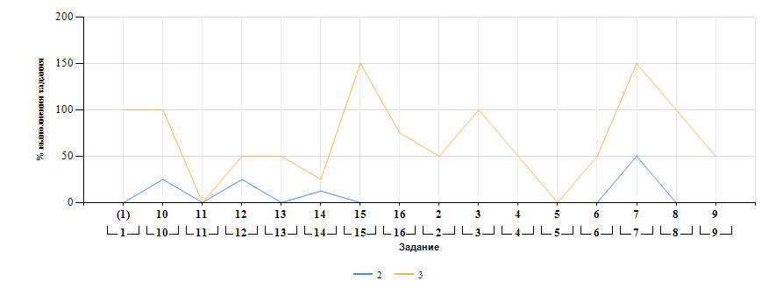

Лист23
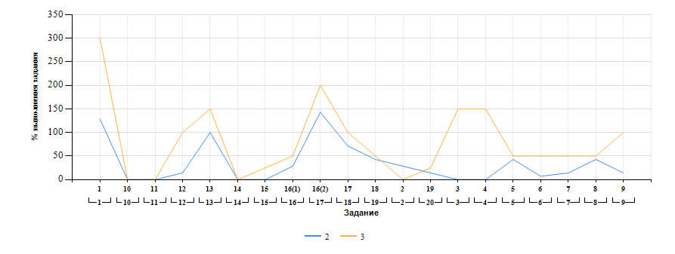
Выполнение заданий ВПР-8 по предмету Математика (в % от числа участников и максимального балла) в разрезе групп учащихся разного уровня подготовки

Лист24
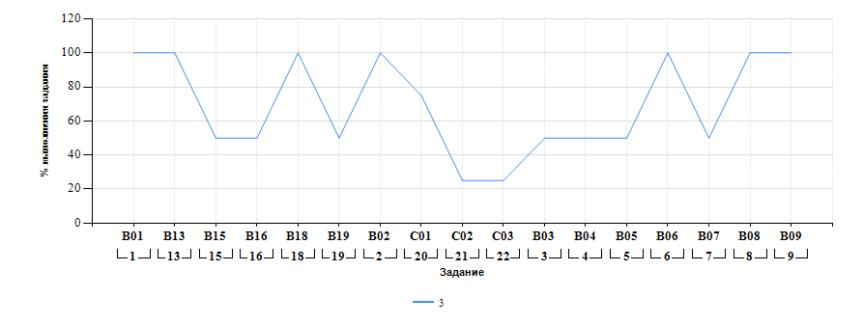
Выполнение заданий ОГЭ-9 по предмету Математика (в % от числа участников и максимального балла) в разрезе групп учащихся разного уровня подготовки

